Exercise 03
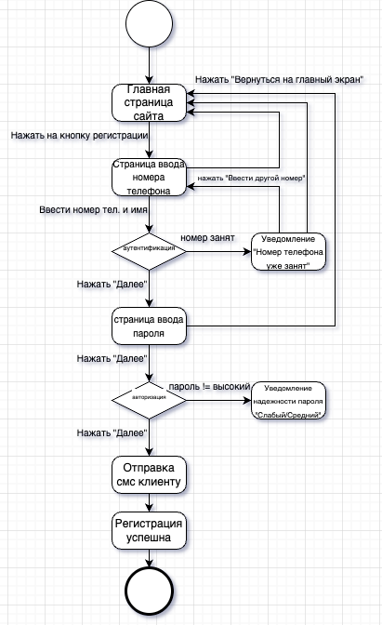
UC01. Зарегистрироваться клиенту (саморегистрация)
Контекст использования: | клиент регистрируется, чтобы записаться на обслуживание.
Область действия: | барбершоп, оказание услуг клиентам.
Уровень: | цель пользователя.
Основное действующее лицо: | клиент.
Предусловия: | клиент зашел на сайт.
Основной сценарий: | 1 Клиент открывает страницу регистрации. 2 Клиент вводит номер телефона и имя (отчество). 3 Система подтверждает, что телефон не зарегистрирован в системе. 4 Клиент вводит предпочитаемый пароль. 5 Система сообщает уровень пароля (слабый, средний, высокий). 6 Система регистрирует клиента, направляет СМС по телефону клиента о регистрации с указанием имени и логина.
Альтернативный сценарий: | 2A1 Система сообщает, что такой номер телефона зарегистрирован в системе. 2A2 Клиент вводит другой номер телефона (2.) или отказывается от регистрации.

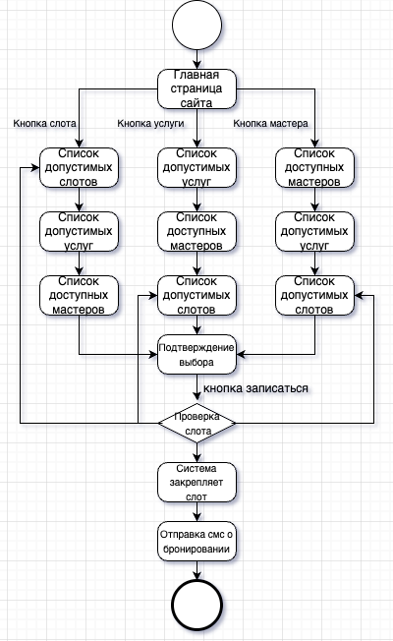
UC03. Забронировать слот на обслуживание
Контекст использования: | клиент хочет забронировать визит в барбершоп для получения услуги.
Область действия: | барбершоп, оказание услуг клиентам.
Уровень: | цель пользователя.
Основное действующее лицо: | клиент.
Предусловия: | Клиент зашел на сайт.
Основной сценарий: | 1 Клиент открывает страницу выбора слотов. 2 Система формирует список свободных слотов. 3 Клиент выбирает слот обслуживания по времени (дата, время) из свободных. 4 Система формирует список допустимых к выбору услуг. 5 Клиент выбирает услугу из допустимых к выбору. 6 Система формирует список мастеров, допустимых к выбору. 7 Клиент выбирает мастера из допустимых к выбору. 8 Система подтверждает, что выбранный слот не забронирован в системе другим клиентом. 9 Клиент подтверждает бронирование слота. 10 Система закрепляет слот: дата, время, мастер, услуга. 11 Система направляет клиенту СМС о бронировании услуги по номеру телефона, указанному при регистрации.
Альтернативные сценарии: | 3A1 Клиент выбирает услугу из списка услуг, которые оказывают мастера из сущности Роли сотрудника. 3A2 Клиент выбирает свободный слот обслуживания по мастеру. 3A3 Система показывает свободные слоты в расписании мастера. 3A4 Клиент может посмотреть расписание. 3A5 Клиент выбирает слот из свободных. 3A6 Система направляет СМС по телефону клиента о бронировании слота (дата, время). 3B1 Выбор слота по мастеру.

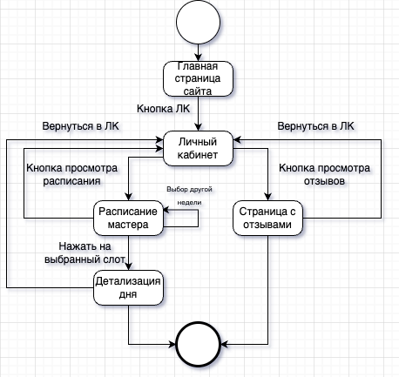
UC05. Просмотр мастером расписания и отзывов
Контекст использования: | мастер открывает открывает сайт для просмотра своего расписания и отзывов
Область действия: | барбершоп, оказание услуг клиентам.
Уровень: | цель пользователя.
Основное действующее лицо: | мастер
Предусловия: | мастер зашел на сайт.
Основной поток | 1 Мастер открывает личный кабинет в системе 2 Система отображает главное меню с разделами 3 Мастер выбирает раздел "Мое расписание" 4 Система показывает расписание на текущую неделю 5 Мастер выбирает конкретный день для детализации 6 Система отображает список записей с деталями: - Время приема - Имя клиента - Тип услуги - Контактный телефон 7 Мастер нажимает кнопку "Отзывы" 8 Система показывает список отзывов за последний месяц: - Дата услуги - Оценка (1-5 звёзд) - Текстовый комментарий
Альтернативные потоки | 5A. Мастер выбирает другую неделю, для перехода нажимает на стрелочки

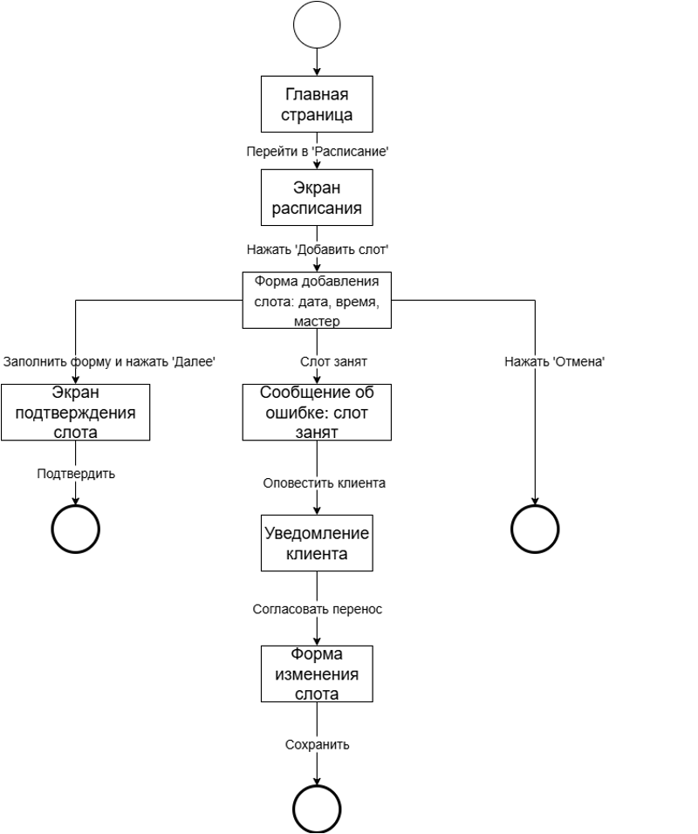
UC02. Сформировать расписание мастера
Контекст использования: | Менеджер создает расписание работы мастера в виде слотов для выбора клиентами.
Область действия: | Барбершоп, оказание услуг клиентам.
Уровень: | Цель пользователя.
Основное действующее лицо: | Менеджер
Предусловия: | Менеджер получил график работы мастеров. Менеджер зашел на сайт.
Основной сценарий: | Менеджер открывает страницу ввода слотов мастеров на обслуживание.
 | Менеджер выбирает дату и слот (период времени длительностью 1 час, указано начальное время), выбирает мастера из сущности «Сотрудники», которым указана роль «Мастер» в сущности «Роль сотрудника».
 | Система подтверждает, что выбранный слот не забронирован в системе клиентом.
 | Менеджер подтверждает закрепление времени за мастером.
 | Система закрепляет слот: дата, время, мастер.
Альтернативный сценарий: | Выбранный слот забронирован в системе клиентом:
 | Система сообщает, что выбранный слот забронирован в системе клиентом.
 | Менеджер связывается по телефону с клиентом и договаривается о переносе визита на другое время или к другому мастеру, вносит информацию в систему.
 | Система направляет СМС по телефону клиента об изменении времени и/или мастера визита.

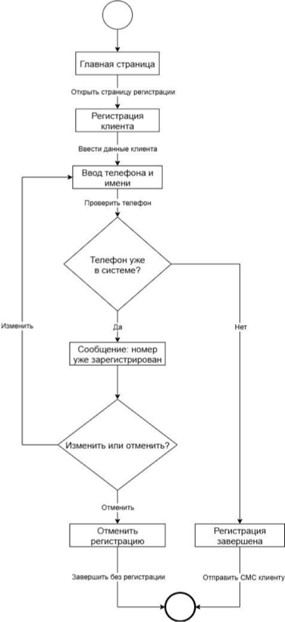
UC04. Зарегистрировать клиента (менеджер)
Контекст использования: | Менеджер, при общении с клиентом по телефону, регистрирует клиента, чтобы записать на обслуживание.
Область действия: | Барбершоп, оказание услуг клиентам.
Уровень: | Цель пользователя.
Основное действующее лицо: | Менеджер
Предусловия: | Клиент позвонил менеджеру. Менеджер зашел на сайт барбершопа.
Основной сценарий: | Менеджер открывает страницу регистрации клиента.
 | Менеджер вводит номер телефона и имя, которое клиент сообщил по телефону.
 | Система подтверждает, что телефон не зарегистрирован в системе.
 | Система регистрирует клиента, генерирует временный пароль, направляет СМС по телефону клиента о регистрации с указанием имени, логина, временного пароля.
Альтернативный сценарий: | Введенный телефон зарегистрирован в системе:
 | 1. Система сообщает, что такой номер телефона зарегистрирован в системе.
 | 2. Клиент вводит другой номер телефона (2.) или отказывается от регистрации.

